상품제안서
악마의 핫팩 손난로형 | 상품코드: S19794

 |  |  |  |  |  |  | 02-713-8555 | www.synergygift.co.kr
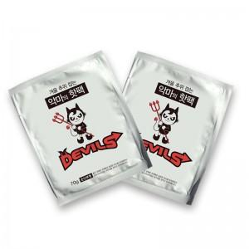

【상세/제작정보】

【인쇄/포장옵션】 | 스티커 / 비규격미포장

【공급단가】 | 수량 | 1,000~ | 2,000~ | 3,000~ | 5,000~ | 10,000~
*VAT별도 | 100G | 390원 | 370원 | 360원 | 350원 | 330원
 | 70G | 320원 | 310원 | 290원 | 280원 | 270원

【상품 URL】 | https://www.synergygift.co.kr:443/src/goods_detail.php?gdno=15208

